题目数据
A |  | B |  | C |  | D |  | E |  | F |  | G |  | 初始位置 |  | 初始车身朝向角 | 初始曲率 | 初始曲率变化率 | 初始速度 | 初始加速度
x | y | x | y | x | y | x | y | x | y | x | y | x | y | x | y
2.998806 | 0.220528 | 11.149906 | 18.121528 | 12.777706 | 15.037528 | 1.380606 | 2.756528 | 18.39721694 | 9.025287575 | 6.783106 | 19.744528 | 20.072206 | 18.822528 | 6.53023 | 3.970426 | 0.5194235 | 0 | 0 | 0 | 0
30.323206 | 15.844528 | -3.120794 | 9.912528 | -1.492994 | 6.828528 | 15.301006 | 10.696528 | 20.73791694 | 10.36928757 | 2.529706 | 17.311528 | 13.127906 | 14.850528
23.792806 | 29.414528 |  |  |  |  | 14.405506 | 11.953528 | 13.59911694 | 23.54228757 | 5.012206 | 12.971528 | 14.071306 | 13.201528
-4.748594 | 12.996528 |  |  |  |  | 0.134806 | 3.744528 | 11.25831694 | 22.19828757 | 9.265606 | 15.404528 | 21.015606 | 17.173528
2.998806 | 0.220528 |  |  |  |  |  |  |  |  |  |  |  |  |  |  | 车身朝向为方向角，x轴正方向为0，逆时针为正方向，单位rad
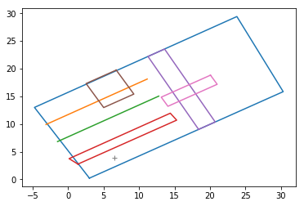

 |  |  |  |  |  | 注：此图为根据上述数据生成，与数据相对应的路况示意图。

